Biyokimya
Numune Adı | TTL(µmol/L) | NTL(µmol/L) | Disülfit | TAS(mmol/L) | TOS (µmol/L) | OSI | NOT
K1-5202 | 430 | 244 | 93 | 1.16 | 14.86 | 1.281 | hemolizli | Kullanılan cihaz: Mindray marka BS300 model tam otomatik biyokimya cihazı
K2-4417 | 201 | 169 | 16 | 0.86 | 3.16 | 0.367 |  | TTL: Total Thıol
K3-7153 | 254 | 148 | 53 | 0.91 | 3.1 | 0.341 |  | NTL: Natıve Thıol
K4-2107 | 282 | 160 | 61 |  |  |  |  | Disülfit: Thıol/ Disülfit Dengesi
K5-7175 | 452 | 84 | 184 |  |  |  | hemolizli | TAS: Total Antıoxıdant Status
K6-9493 | 263 | 251 | 6 |  |  |  |  | TOS: Total Oxıdant Status
K7-5218 | 400 | 156 | 122 |  |  |  | hemolizli | OSI: Oxıdatıve Stress Index
K8-6160 | 320 | 177 | 71.5 |  |  |  | hemolizli
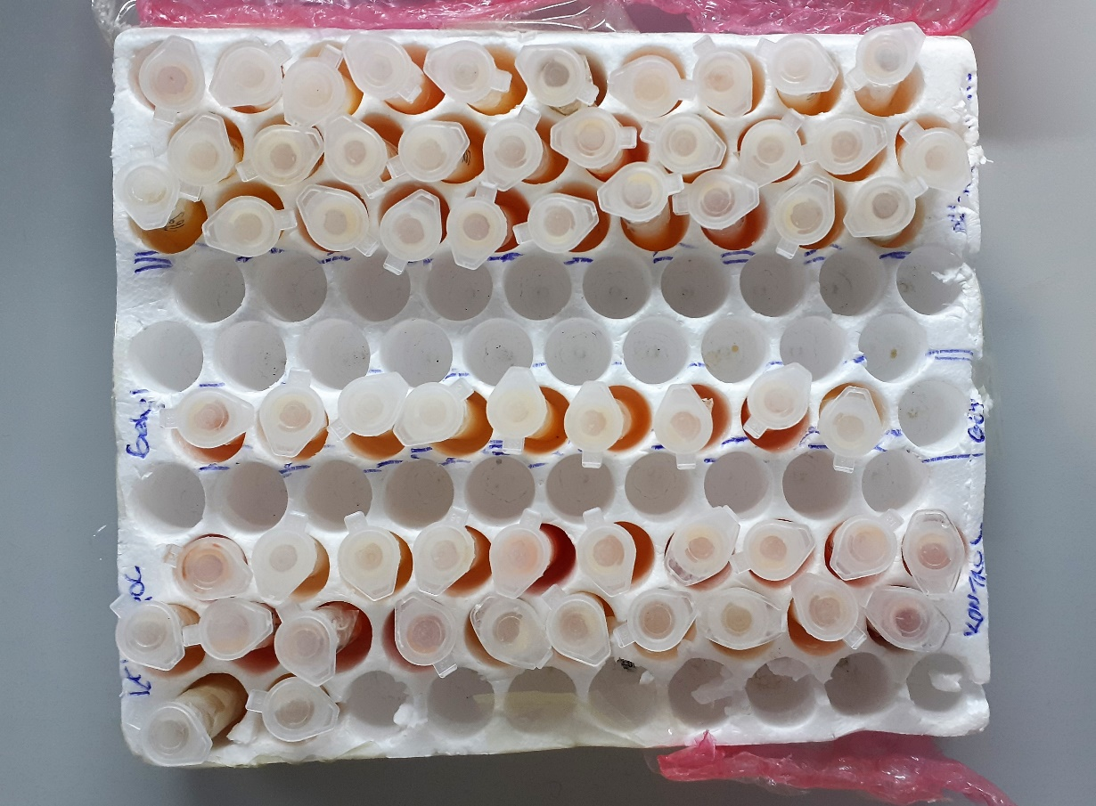
K9-5217 | 351 | 187 | 82 |  |  |  | hemolizli
K-10 | 266 | 183 | 41.5 |  |  |  | hemolizli
K11-9303 | 237 | 168 | 34.5
K12-1843 | 363 | 119 | 122 |  |  |  | hemolizli
K13-1226 | 394 | 148 | 123 |  |  |  | hemolizli
K14-9602 | 402 | 214 | 94 |  |  |  | hemolizli
K15-9175 | 271 | 91 | 90
K16-4414 | 275 | 143 | 66
K17-7646 | 291 | 262 | 14.5
K18-7270 | 346 | 278 | 34
9114 | 363 | 205 | 79
Küpesiz Sağlam | 287 | 69 | 109
K21 | 315 | 156 | 79.5
K22 | 548 | 281 | 133.5 |  |  |  | yüksek hemolizli
Gebe-8228 | 300 | 132 | 84 | 0.95 | 5.87 | 0.618
Gebe-9989 | 322 | 174 | 74 | 1.03 | 3.35 | 0.325
Gebe-küpesiz-172 | 276 | 136 | 70 | 0.99 | 2.71 | 0.274
Gebe-8091 | 265 | 120 | 72.5
Gebe-8852 | 313 | 298 | 7.5
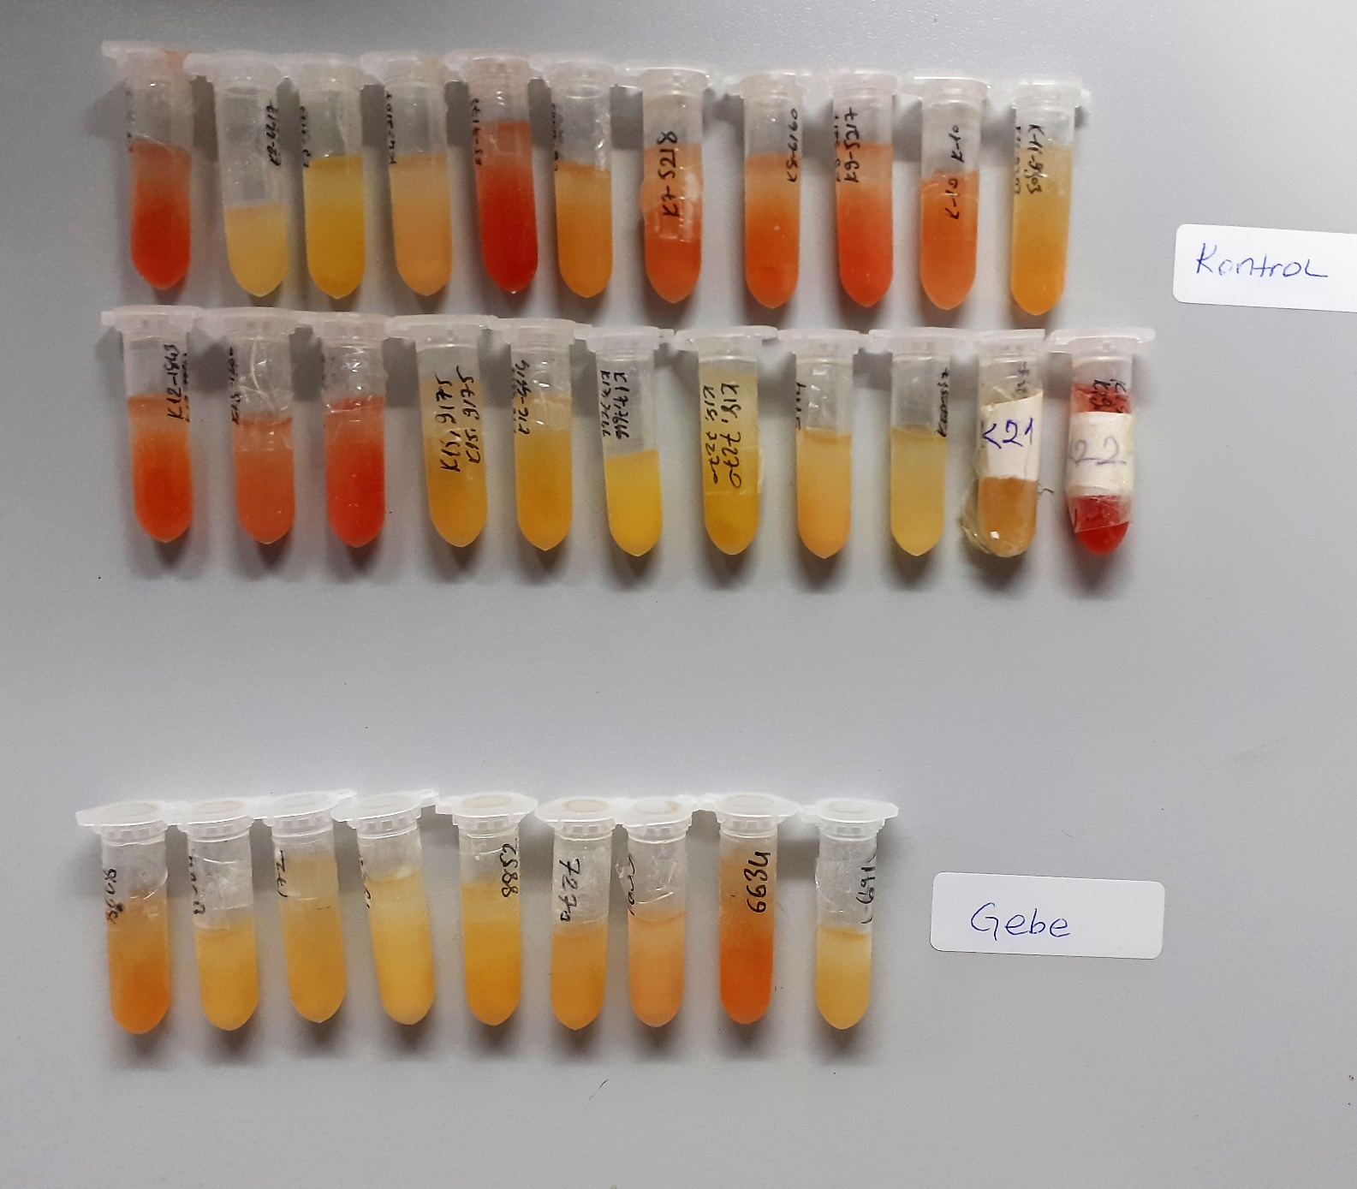
Gebe-7270 | 375 | 170 | 102.5
Gebe-1839 | 337 | 174 | 81.5
Gebe-6634 | 348 | 134 | 107
Gebe-küpesiz-1691 | 322 | 119 | 101.5
Hasta-T51 | 372 | 137 | 117.5 | 1.18 | 9.23 | 0.782
Hasta-2814 | 309 | 179 | 65 | 0.99 | 3.91 | 0.395
Hasta-9602 | 295 | 228 | 33.5 | 0.91 | 2.68 | 0.295
Hasta-9123 | 298 | 216 | 41
Hasta-1604 | 383 | 259 | 62
Hasta-H29 | 275 | 95 | 90
Hasta-0579 | 275 | 184 | 45.5
Hasta-2252 | 310 | 182 | 64
Hasta-779K-491 | 231 | 149 | 41
Hasta-9146 | 262 | 178 | 42
Hasta-8852 | 324 | 293 | 15.5
Hasta-1839 | 281 | 162 | 59.5
Hasta-8334 | 341 | 298 | 21.5
Hasta-2814 | 308 | 206 | 51
Hasta-8232 | 297 | 113 | 92
Hasta-2883 | 278 | 141 | 68.5 |  |  |  | hemolizli
Hasta-0580 | 276 | 173 | 51.5
Hasta-1602 | 245 | 151 | 47
Hasta-6611 | 279 | 200 | 39.5
Hasta-7378 | 357 | 249 | 54
Hasta-Küpesiz-169 | 314 | 174 | 70
Hasta-9493 | 325 | 255 | 35
Hasta-1606 | 270 | 204 | 33
Hasta-Küpesiz kolye-158 | 292 | 181 | 55.5
Hasta-7704 | 351 | 175 | 88
Hasta-5500 | 324 | 301 | 11.5
Hasta-9107 | 419 | 228 | 95.5
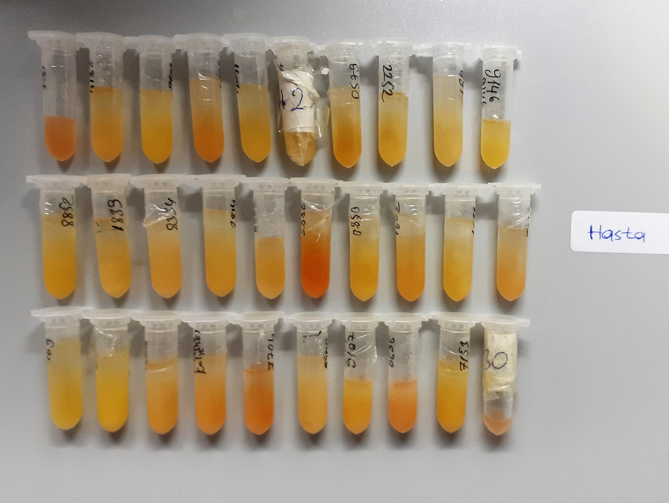
Hasta-6636 | 405 | 146 | 129.5
Hasta-7153 | 335 | 163 | 86
Hasta-H30 | 384 | 109 | 137.5 |  |  |  | hemolizli

Not: Grupların ilk 3 numunesinde Tas-Tos çalışıldı.

